Monsters Config
 | ตัวหลักตอนสู้ | ตัวจิ๋วในแมพ | รายละเอียด | Key | Tier | ชื่อ | Name | Status |  |  |  |  | ความสามารถ | ของดรอบ | Note
 |  |  |  |  |  |  |  | HP | ATK | DEF | SPD | Sum
 |  |  | แมว+ส้ม | MONSTER_ORANGECAT | 1 | แงวส้ม | Orange Cat | 7 | 2 | 1 | 2 | 20 |  | ผัก * 1 ชิ้น
 | 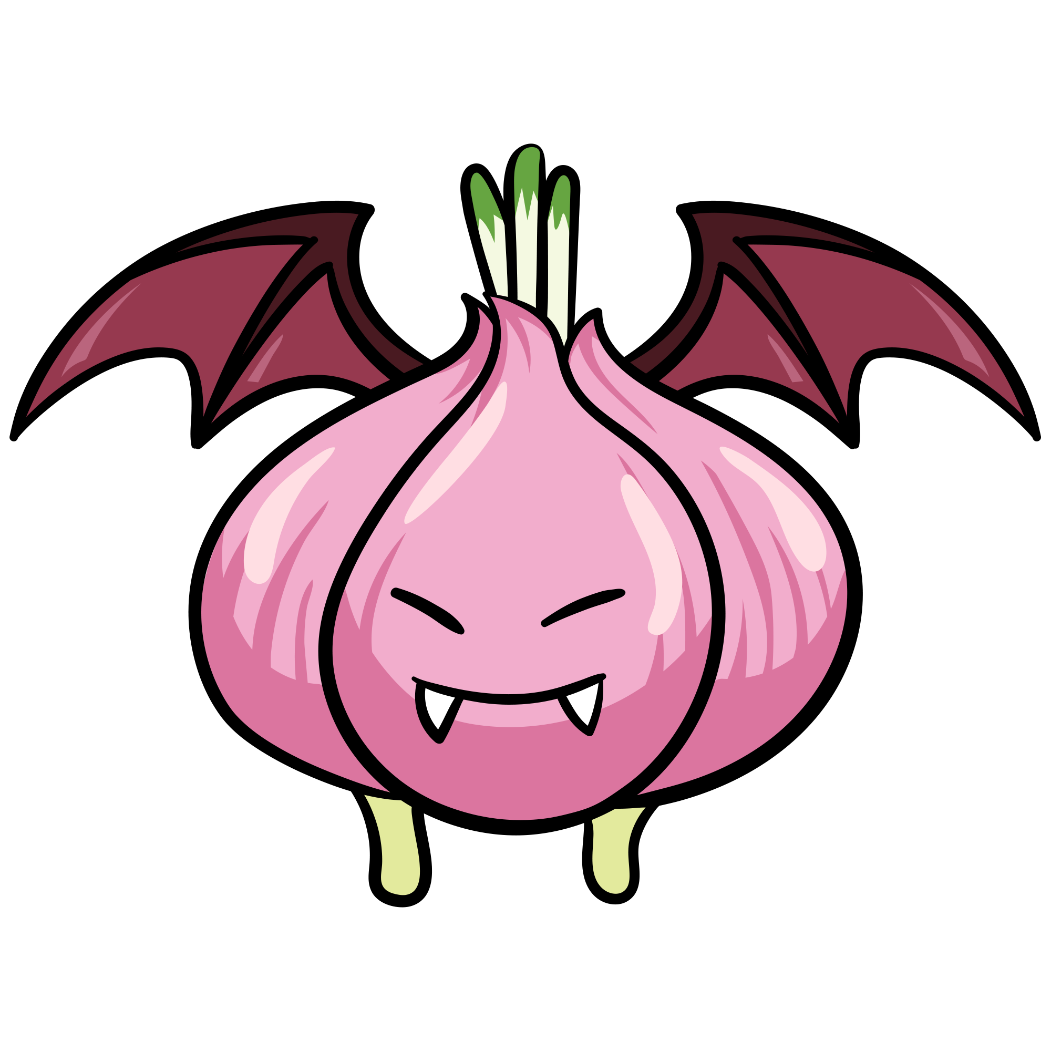 | 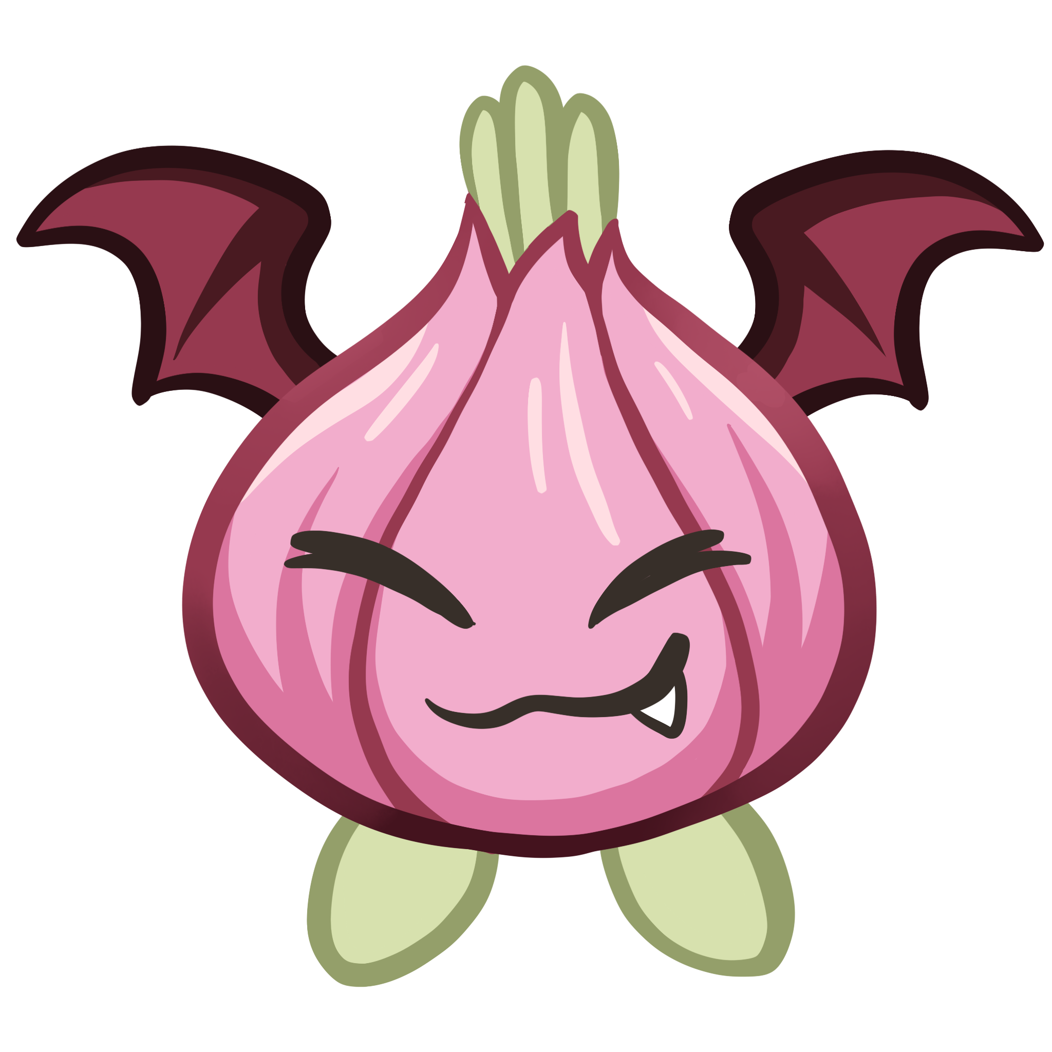 | ค้างคาว+หัวหอม | MONSTER_ONPIRENION | 1 | หัวหอมแดรกคูลา | Onpirenion | 6 | 1 | 1 | 4 | 20 |  | เครื่องเทศ * 1 ชิ้น
 | 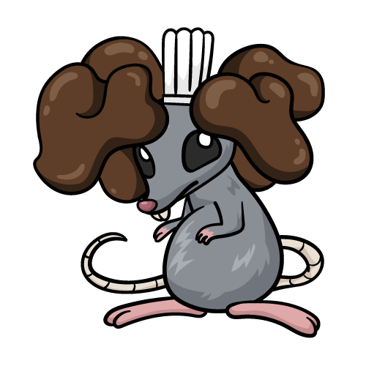 | 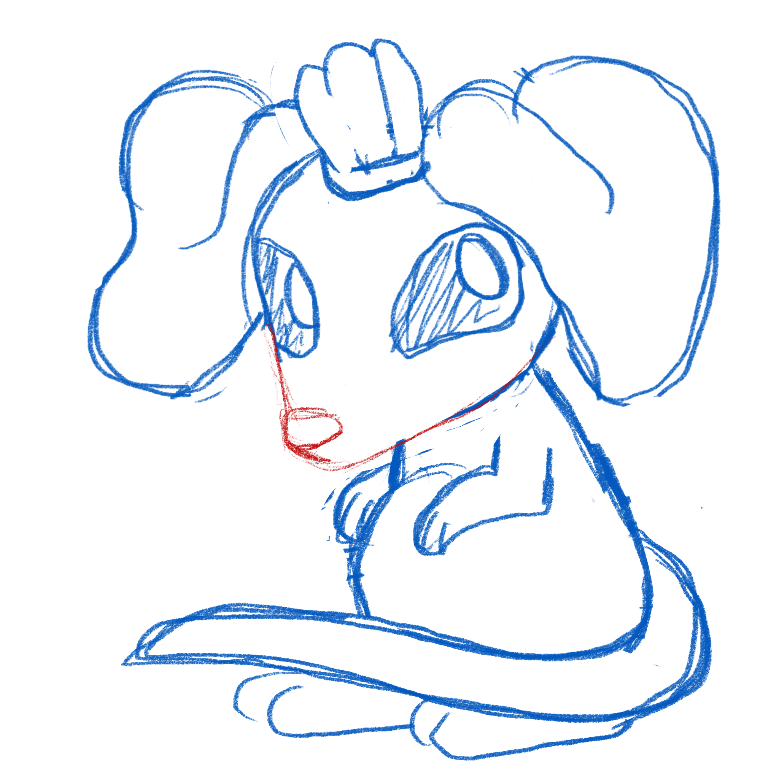 | หนู+เห้ดหูหนู | MONSTER_MUSHROOMRAT | 1 | หนูหูเห็ด | Mushroom Rat | 9 | 1 | 2 | 1 | 20 |  | เนื้อ * 1 ชิ้น
 |  | 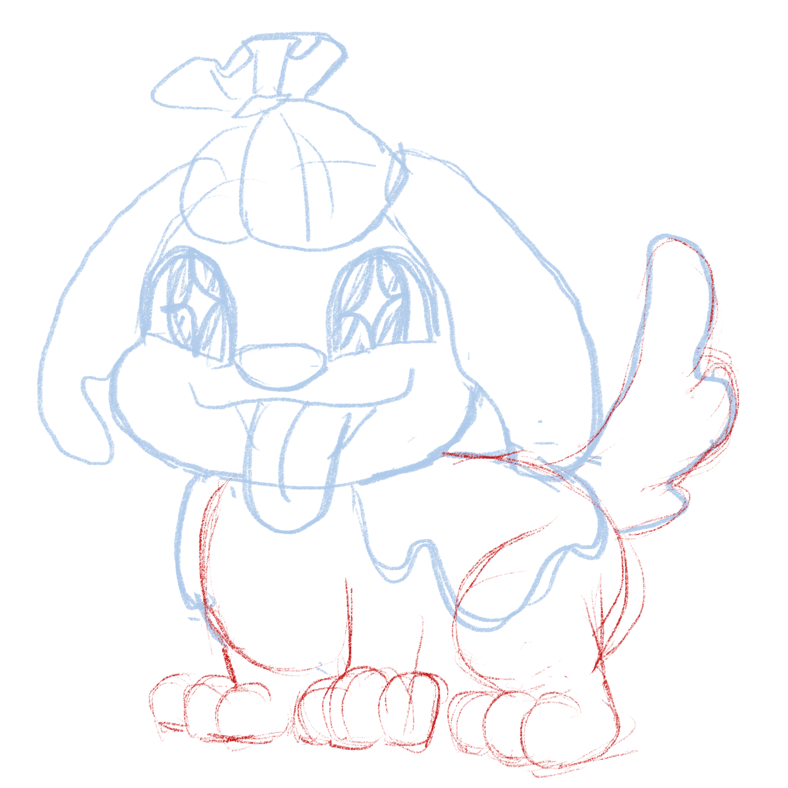 | หมา+ผักกาด (อาจจะซ้ำ ออกแบบใหม่ได้) |  | 1 | หมาผักกาด | Cabbage dog | 2 | 1 | 1 | 6 | 20 |  | เนื้อ * 1 ชิ้น
 | 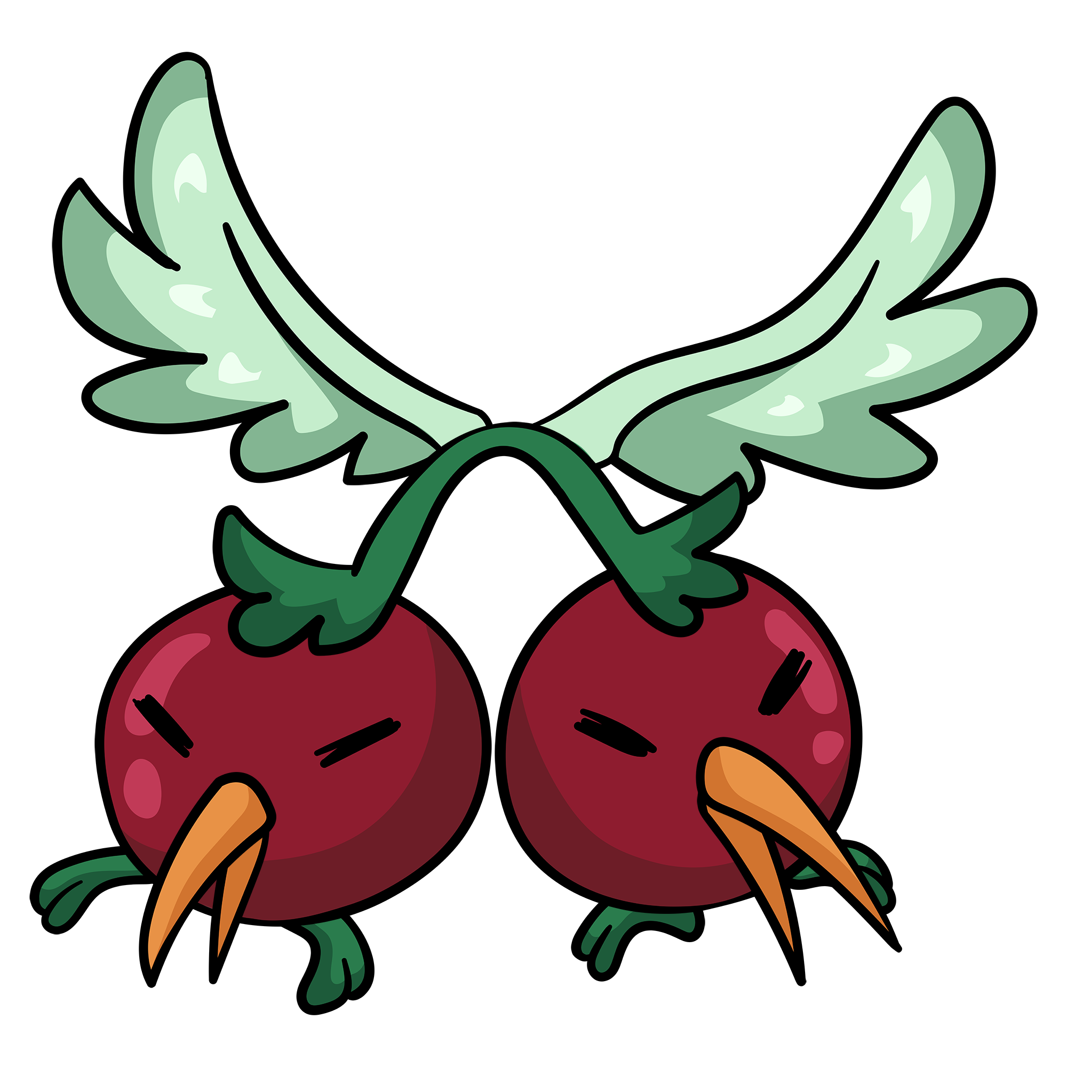 | 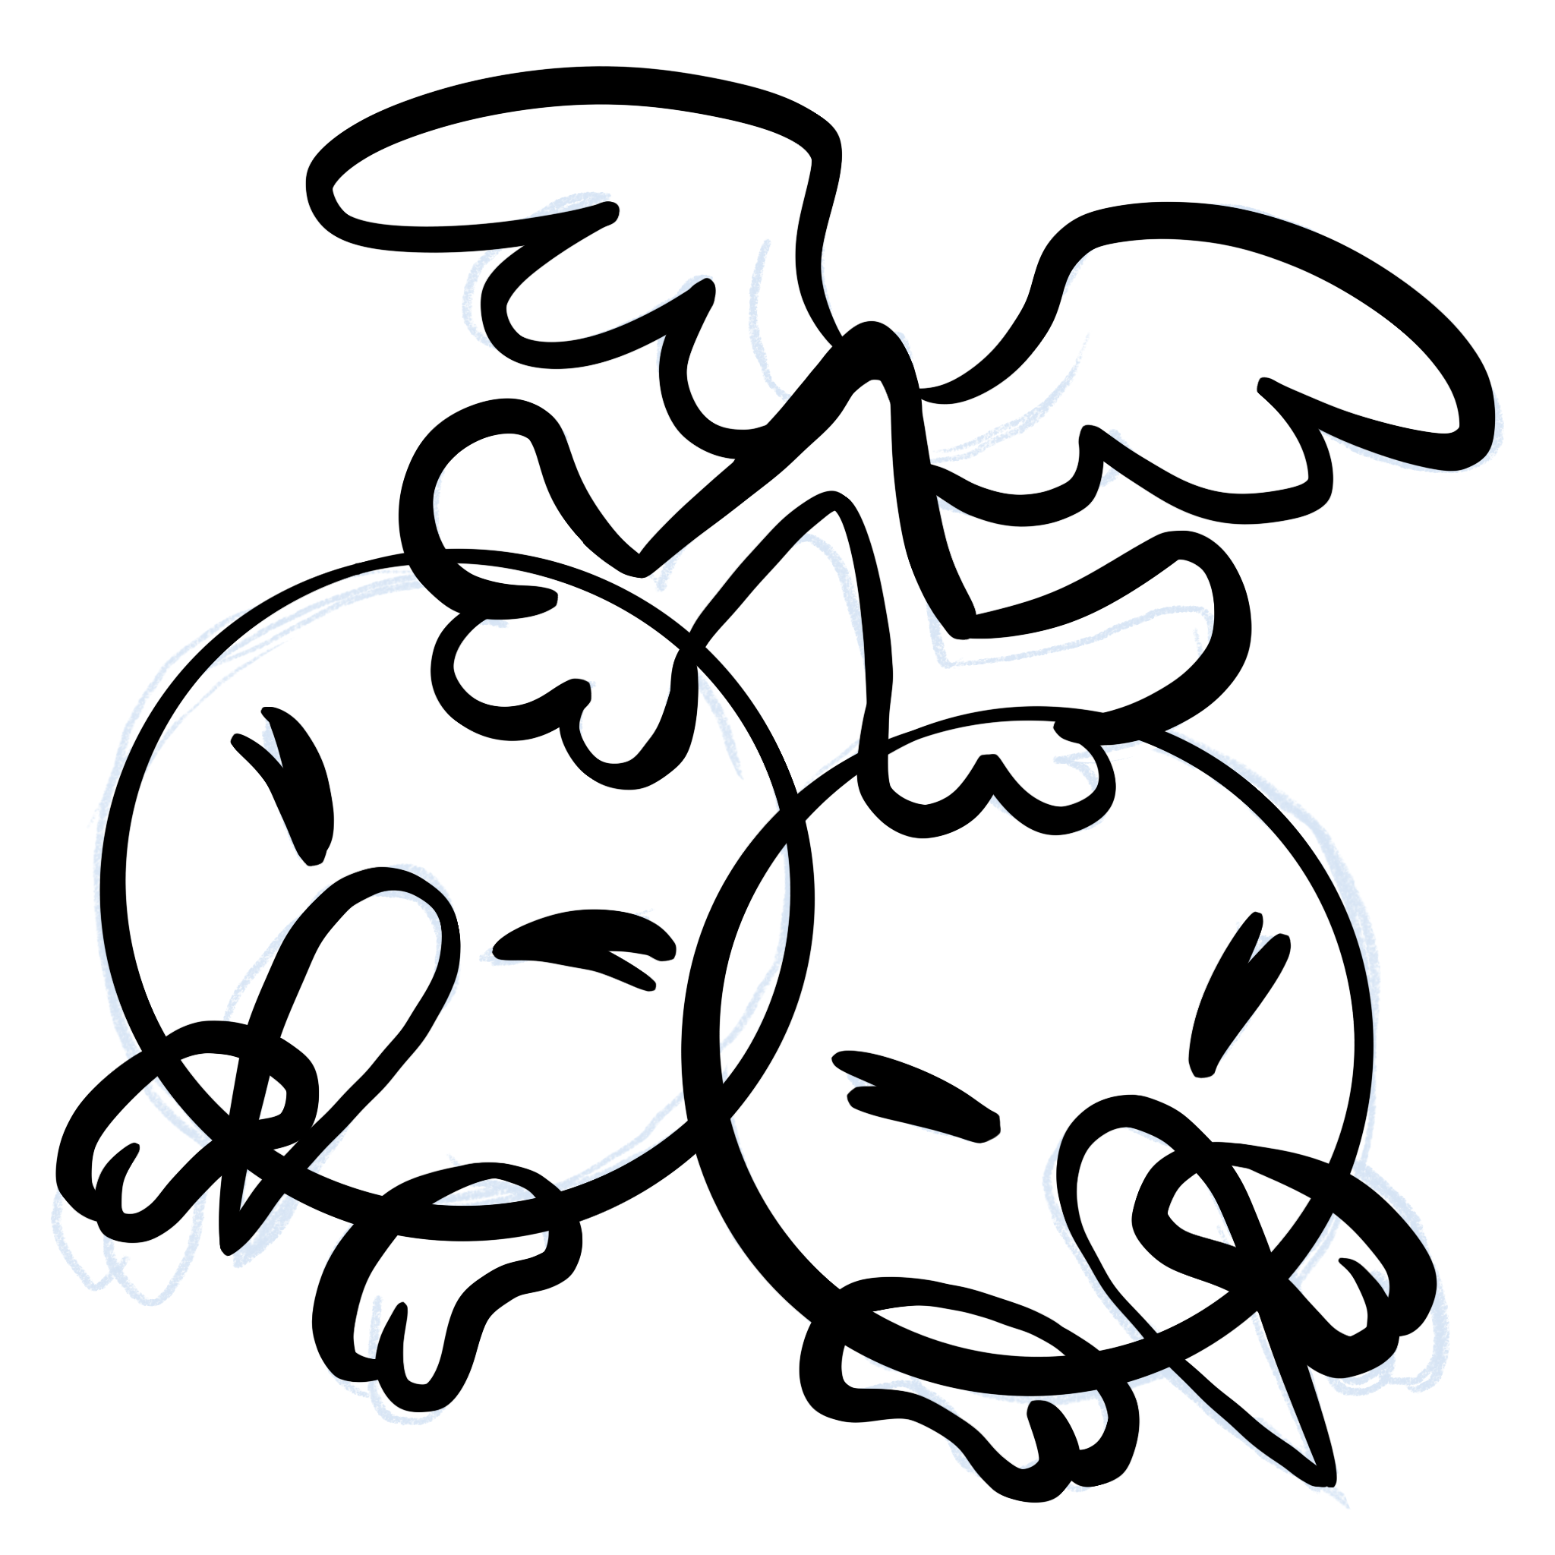 | นก + เชอร์รี่ | MONSTER_CHERRYBIRD | 2 | นกเชอรี่ | Cherry Bird | 12 | 4 | 4 | 2 | 40 | - Death Freezer 2 | ผัก * 1 ชิ้น
 |  |  | ปู + พุดดิ้ง | MONSTER_PUDDINGCRAP | 2 | ปู๊ดดิ้ง | Pudding Crab | 17 | 3 | 4 | 1 | 40 | - On-Hit Gain 1 DEF | เนื้อ * 1 ชิ้น
 |  |  | เสือ + ชานมไข่มุก | MONSTER_SUGARTIGER | 2 | เสื้อโฮกน้ำตาลปี๊บ | Sugar Tiger | 8 | 4 | 2 | 7 | 40 | - On-Hit Gain 1 ATK | เครื่องเทศ * 1 ชิ้น
 | 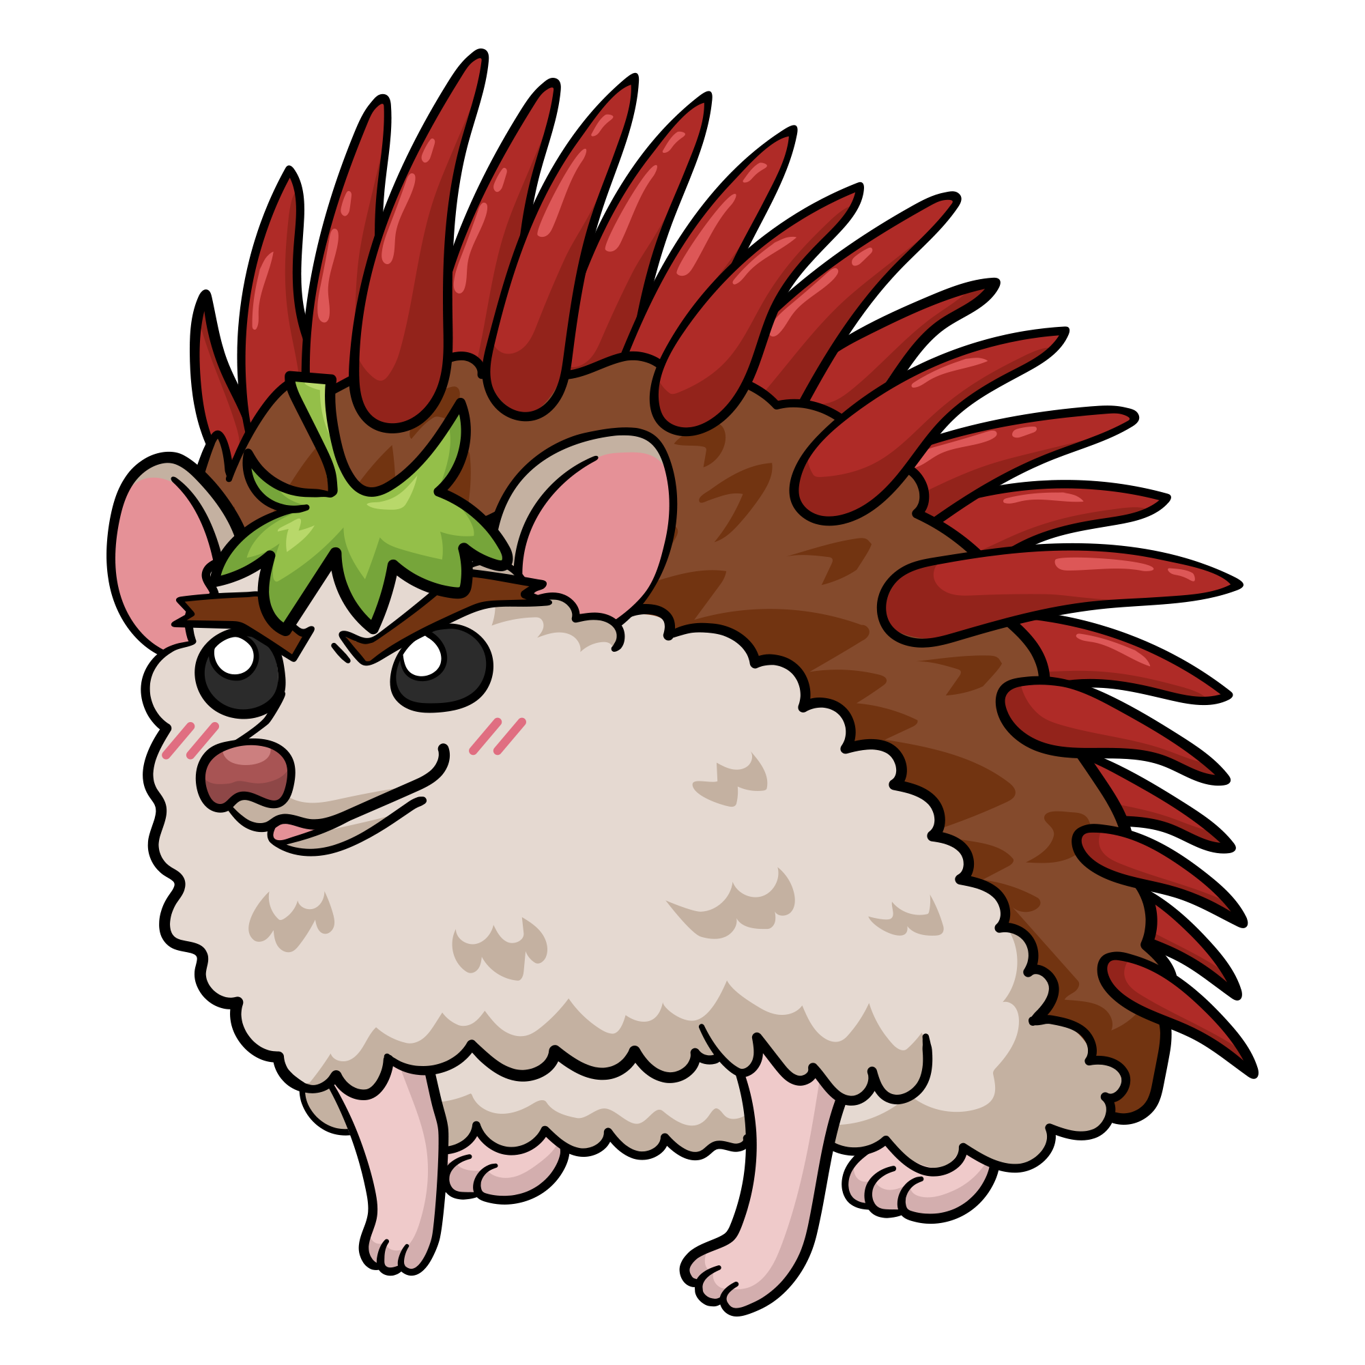 | 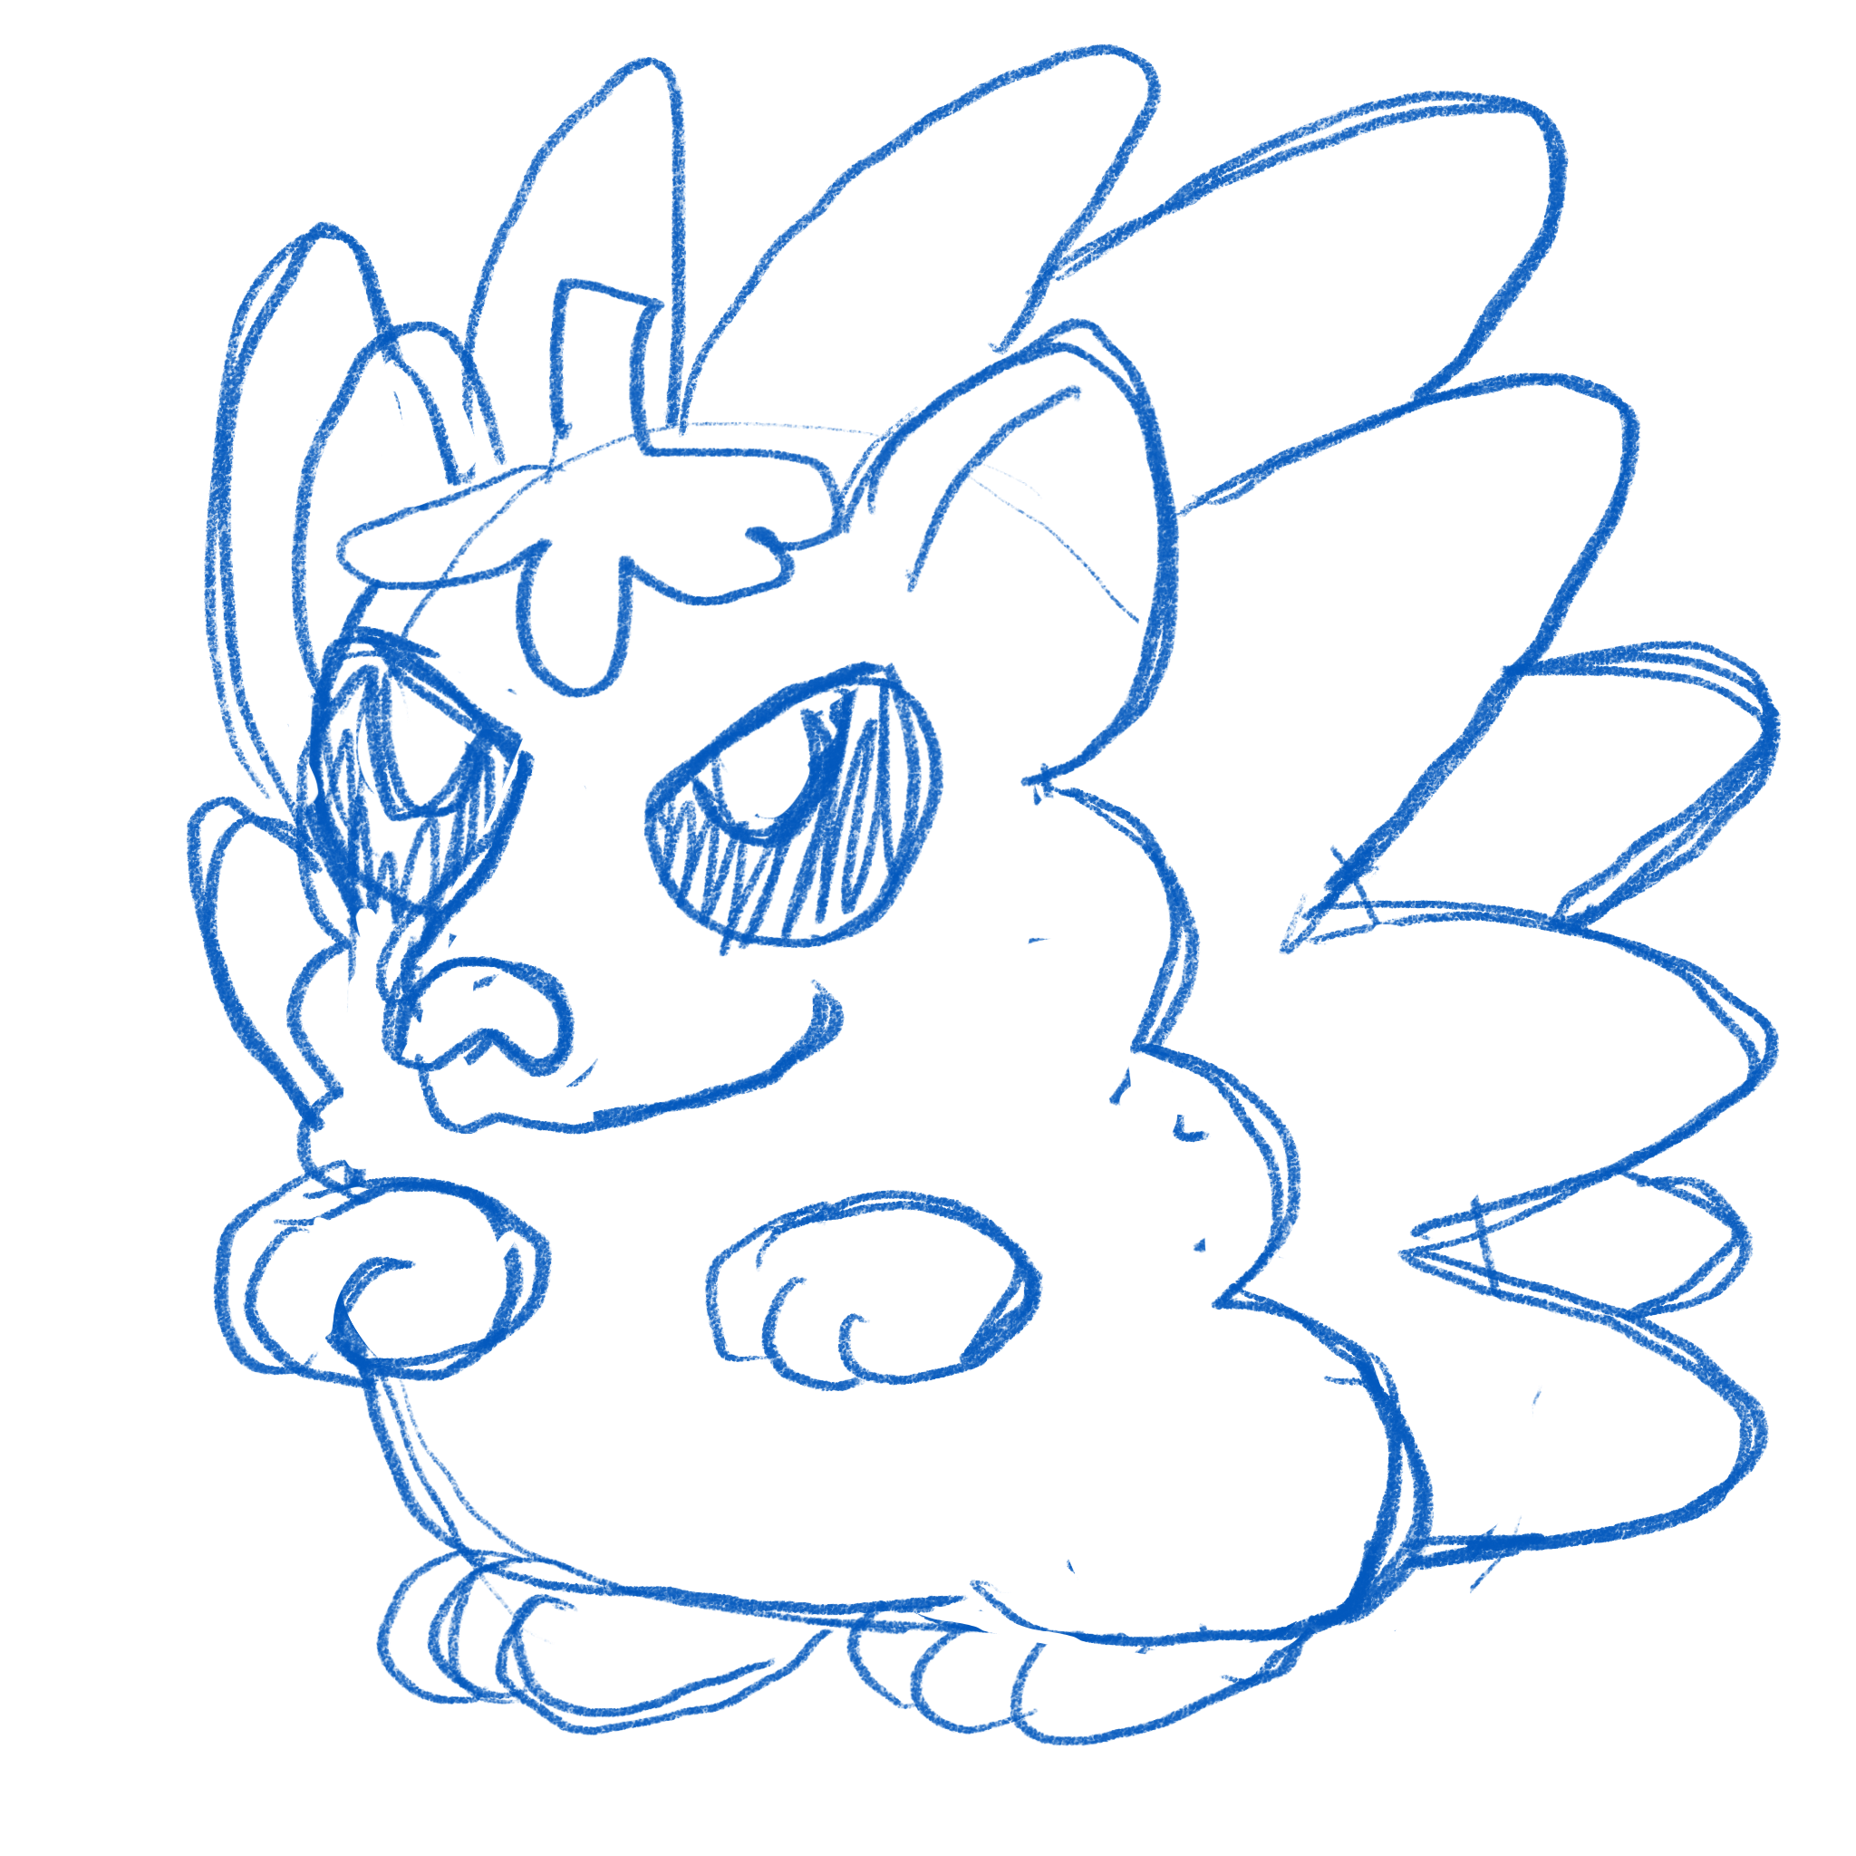 | เม่น + พริก | MONSTER_SPICYHEDGEHOG | 3 | เม่นพริก | Spicy Hedgehog | 12 | 5 | 7 | 6 | 60 | - Battlecry Taunt 2 - On-Damage Gain 2 ATK | เครื่องเทศ * 1 ชิ้น
 |  |  | ปลาทูแม่กลอง | MONSTER_BLUEFIN | 3 | ปลาทูเพื่อนรัก | Bluefin In love | 16 | 4 | 6 | 7 | 60 | - Battlecry Freezer 2 - On-Damage Convert 3 HP to 1 speed | เนื้อ * 1 ชิ้น เครื่องเทศ * 1 ชิ้น
 |  | 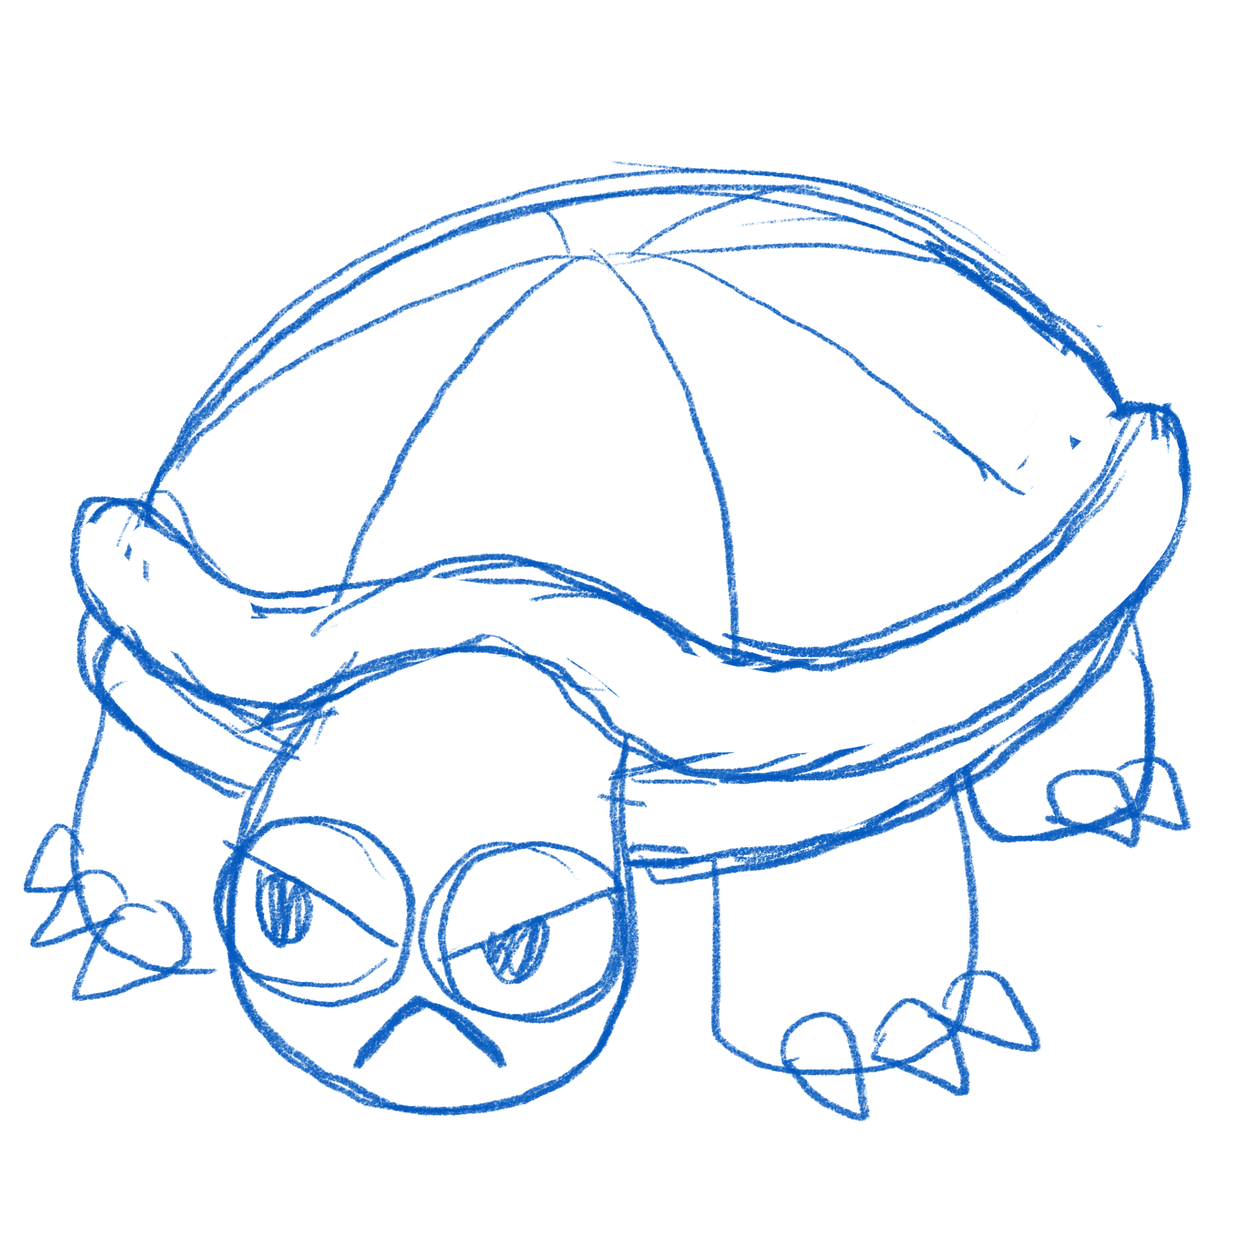 | เต่า + พิซซ่า | MONSTER_PIZZATURTLE | 3 | เต่าพิซซ่า | Pizza Turtle | 25 | 4 | 7 | 1 | 60 | - Battlecry Taunt 3 - On-Damage Armor 1 | มีโอกาส 50% ที่จะได้ เนื้อ * 1 ชิ้น , ผัก * 1 ชิ้น , เครื่องเทศ * 1 ชิ้น
 | 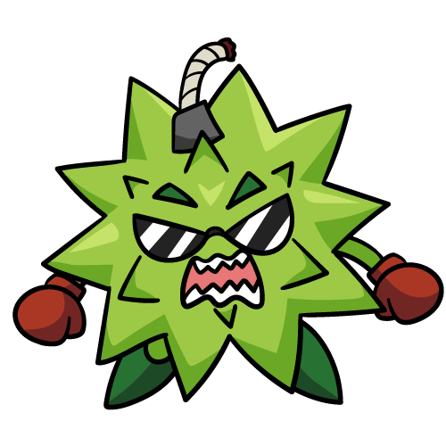 |  | ทุเรียน + ระเบิด | MONSTER_DURAINBOMB | 3 | ทุเรียนระเบิด | Durain Bomb | 14 | 6 | 8 | 2 | 60 | - On-Start Thorn 1 - On-Hit Eater 1 | ผัก * 1 ชิ้น
 |  |  | แค่กุ้ยช่ายมีชีวิต |  | 3 | กุ้ยช่ายสด |  | 6 | 5 | 8 | 12 | 69 | - Death Freezer 2 - On-Hit Gain 1 ATK | ผัก * 1 ชิ้น
 | 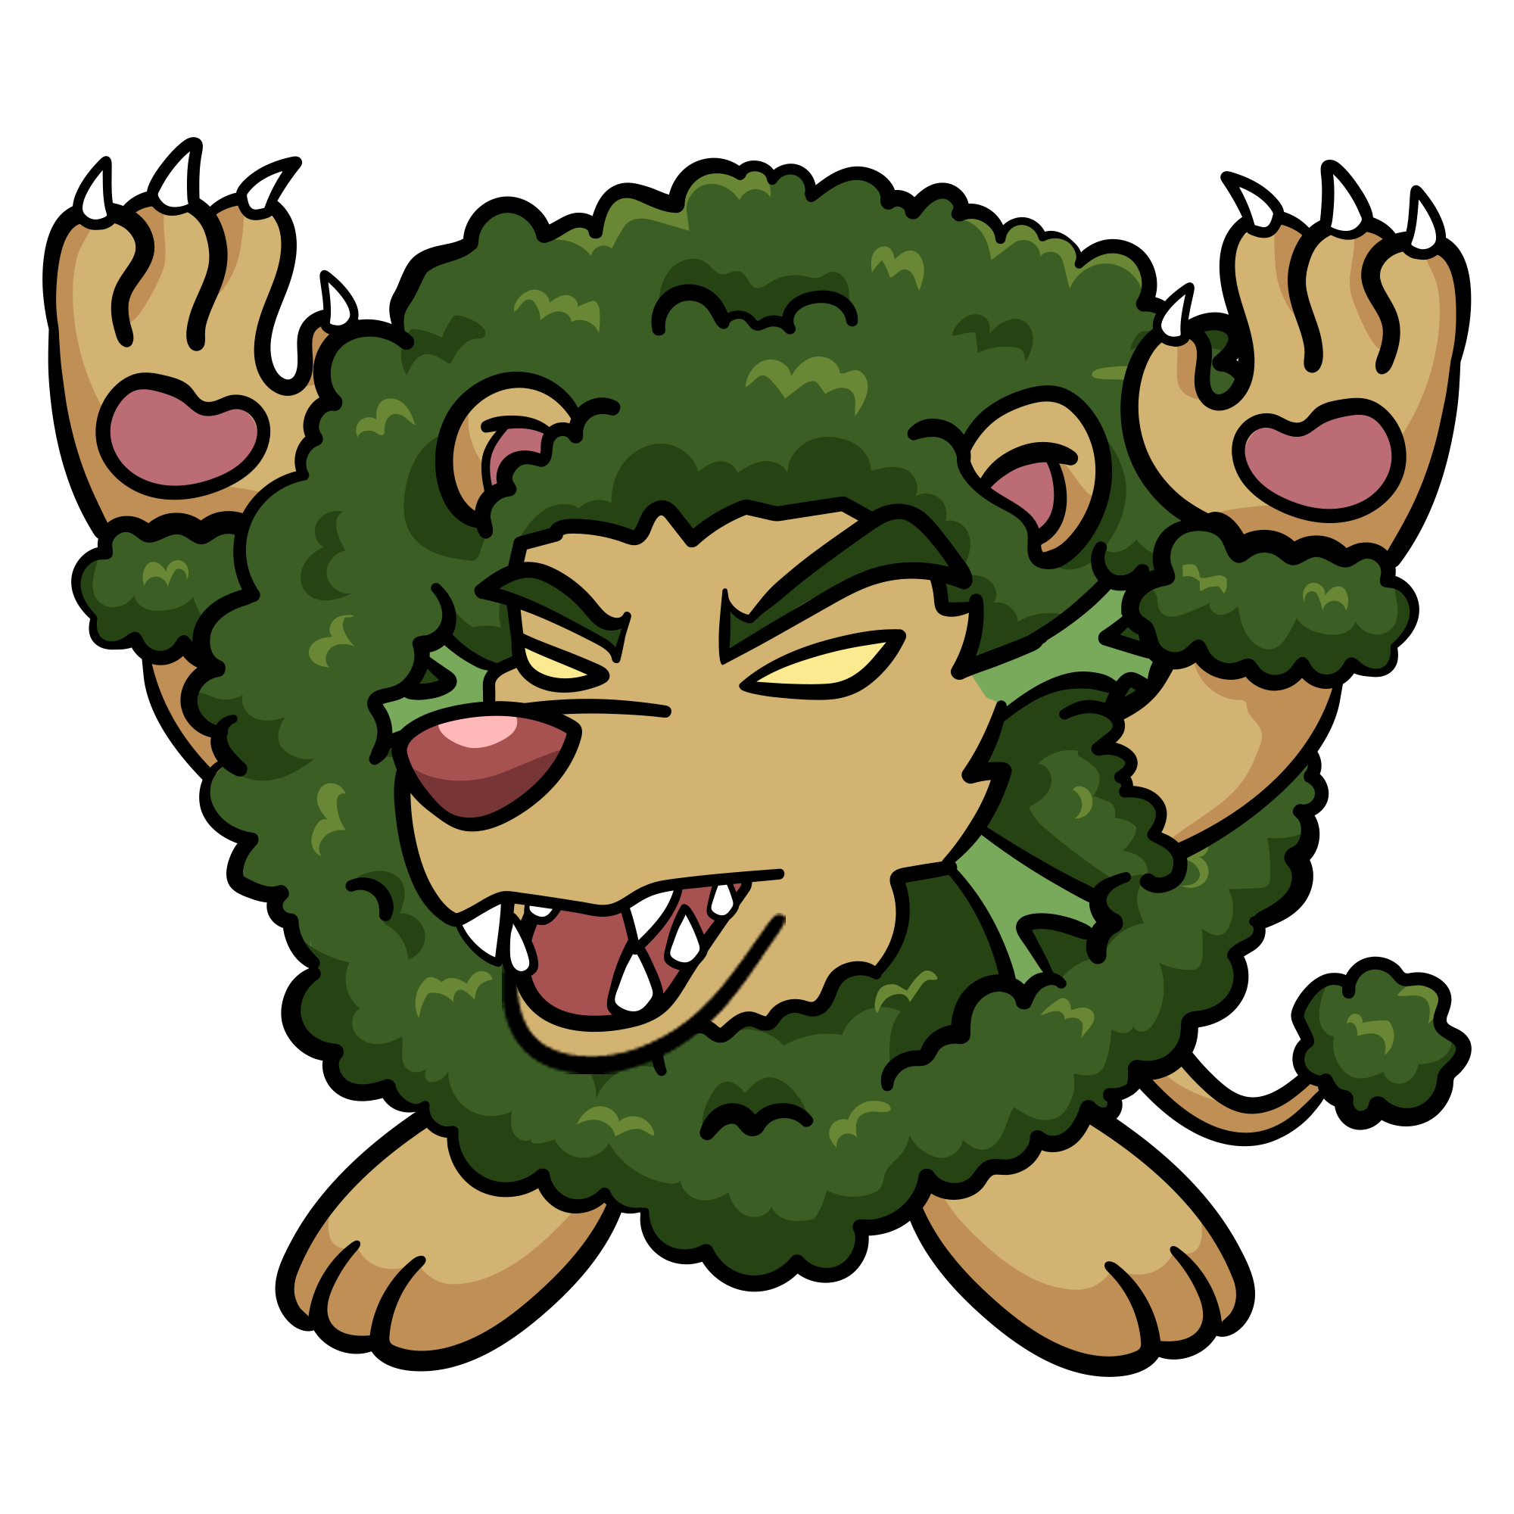 | 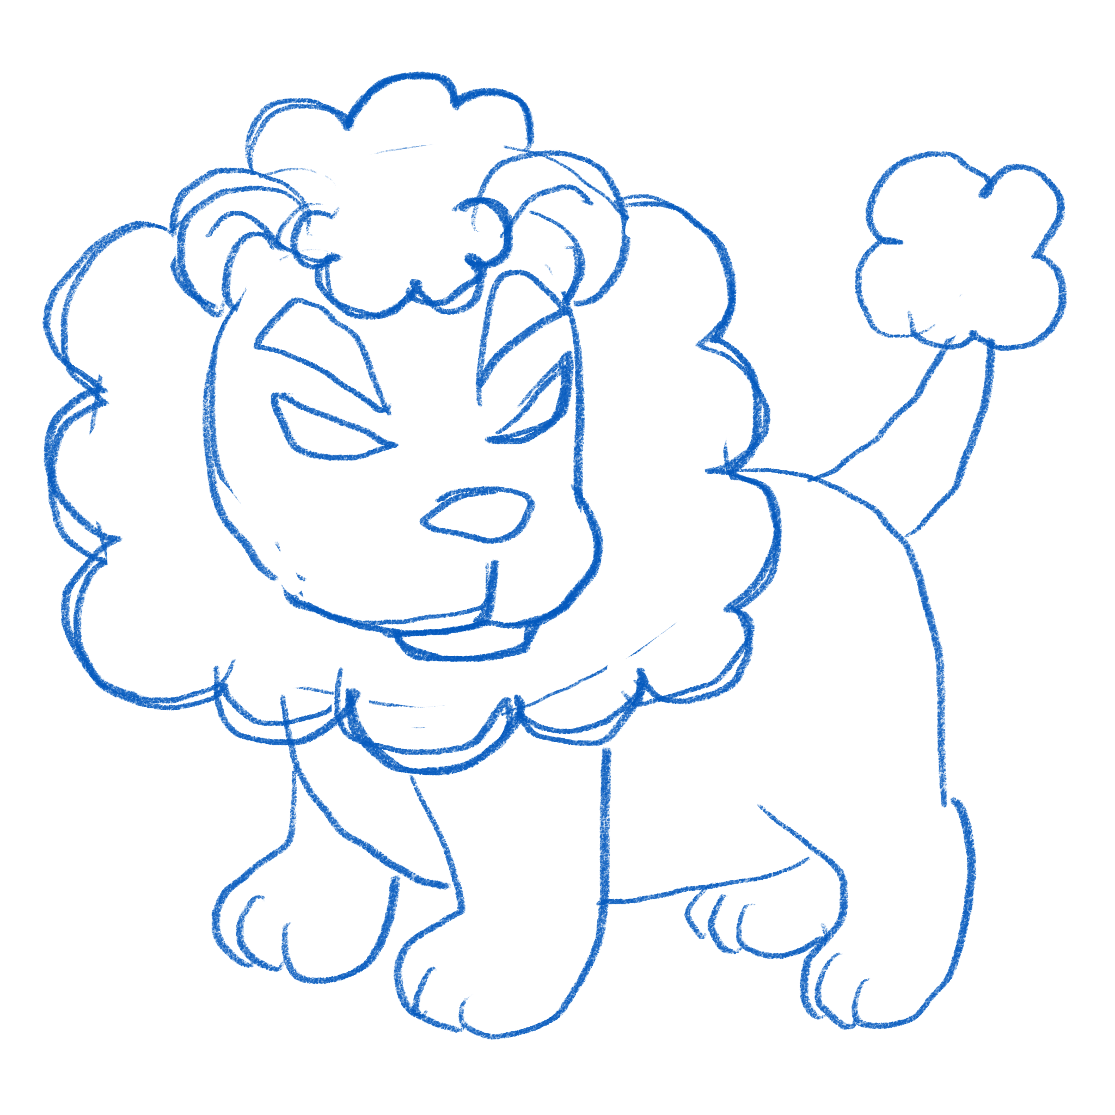 | สิงโต + บล็อกโคลี่ | MONSTER_BROCOLION | 4 | สิงโตบล็อคโคลี่ | BrocoLion | 20 | 8 | 6 | 9 | 80 | - On-Exposed Gain 2 ATK - On-Half Gain 2 SPD | ผัก * 2 ชิ้น
 | 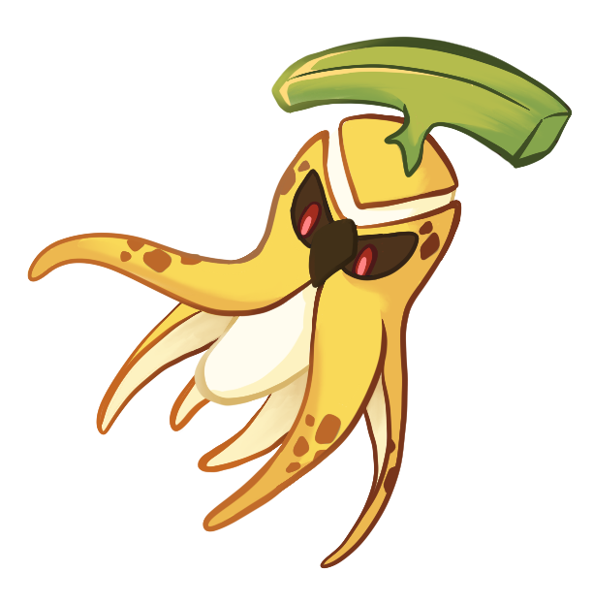 |  | หมึก + กล้วย | MONSTER_BANANAOCTOPUS | 4 | หมึกกล้วย | Banana Octopus | 27 | 6 | 5 | 10 | 80 | - Battlecry Taunt 2 - On-Damage Gain 2 ATK | เนื้อ * 2 ชิ้น
 |  | 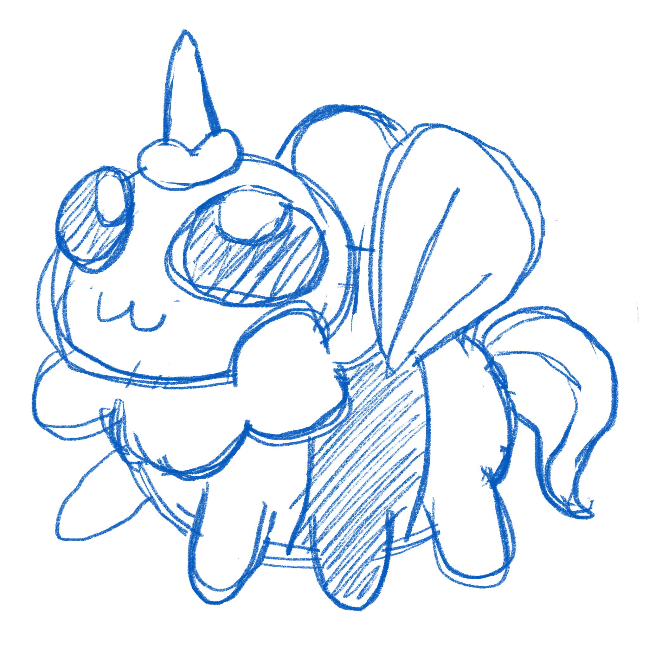 | ผึ้ง + สายไหม | MONSTER_UBEECORN | 4 | ยูบีคอร์น | Ubeecorn | 17 | 9 | 2 | 15 | 80 | - On-Hit Restore 2 - On-Half Shield 1 | มีโอกาส 75% ที่จะได้ เนื้อ * 1 ชิ้น , ผัก * 1 ชิ้น , เครื่องเทศ * 1 ชิ้น
 | 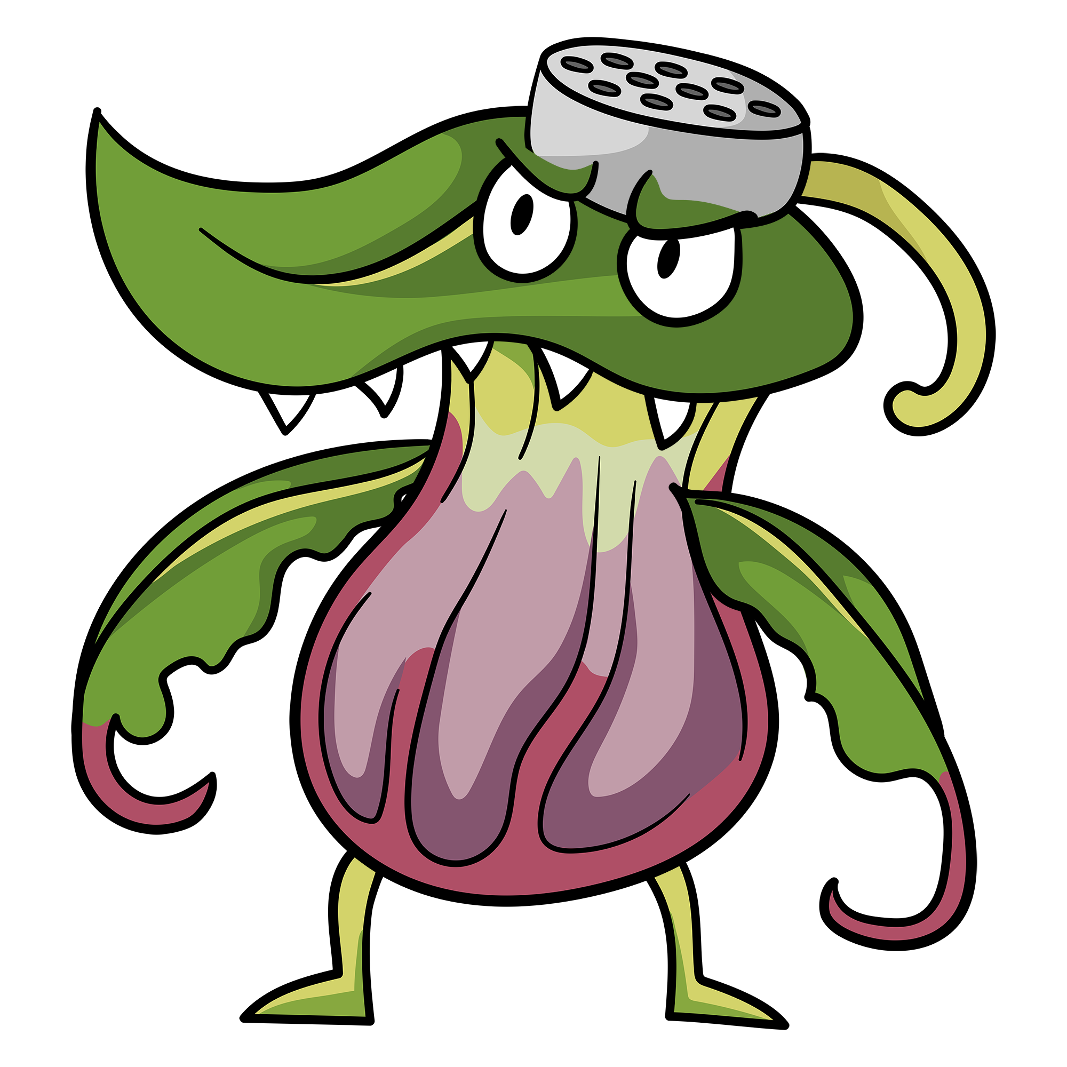 | 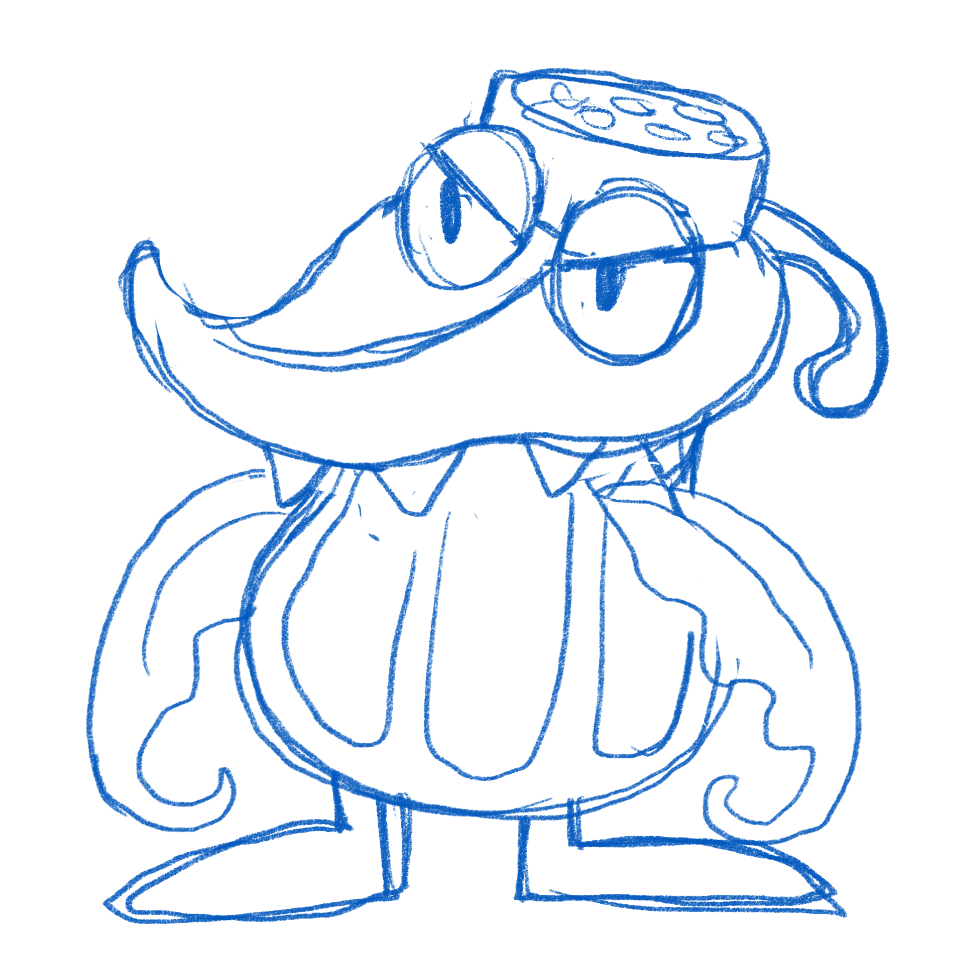 | หม้อข้าวหม้อแกงลิง + ขวดเครื่องปรุง | MONSTER_MONKEYCUPSSPICES | 4 | ต้นหม้อข้าวหม้อแกง | MonkeyCupsSpices | 24 | 6 | 8 | 7 | 80 | - Battlecry Freezer 2 - On-Half Thorn 2 | ผัก * 2 ชิ้น
PSD Clean Layer |  |  | กวาง + กวางตุ้งฮ่องเต้ | MONSTER_DEARBOKCHOY | 5 | กวางตุ้งฮ่องเต้ | DearBokchoy | 50 | 5 | 5 | 10 | 100 | - Battlecry Freezer 3 - On-Start Thorn 2 - On-Hit Restore 2 | เนื้อ * 2 ชิ้น เครื่องเทศ * 2 ชิ้น
 | 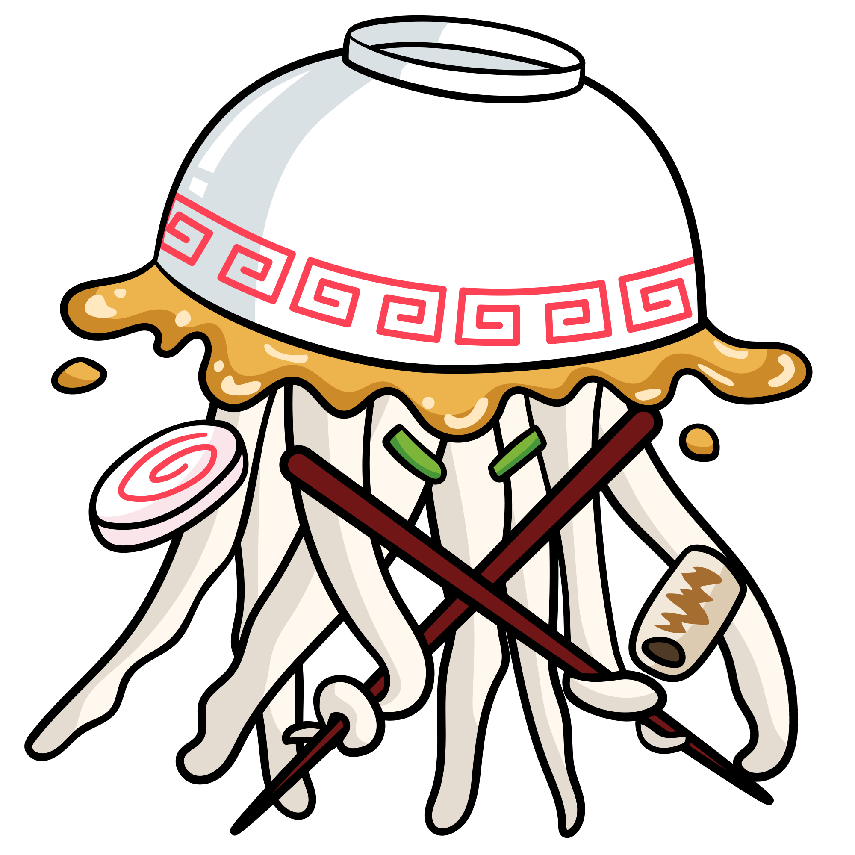 |  | แม่งกระพรุน + อูด้ง | MONSTER_JELLYUDON | 5 | แมงกะพรุนอูด้ง | Jelly Udon | 40 | 10 | 6 | 6 | 100 | - Battlecry Taunt 3 - On-Exposed Thorn 2 - On-Half Armor 2 | เนื้อ * 2 ชิ้น เครื่องเทศ * 1 ชิ้น ผัก * 1 ชิ้น

